策略详情
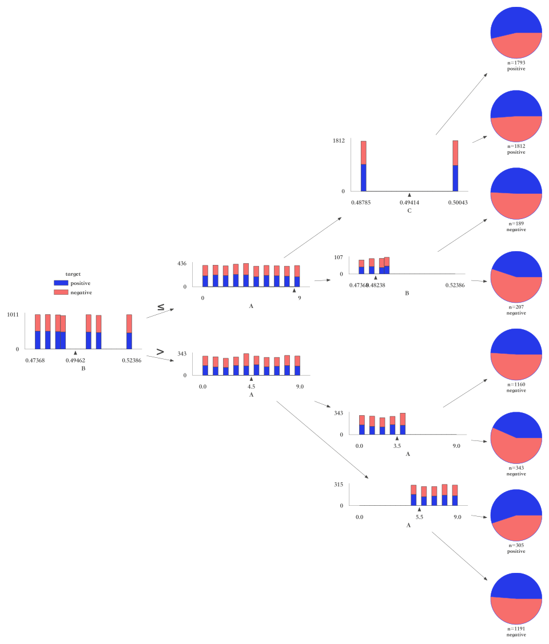
组合策略 | 命中数 | 命中率 | 好样本数 | 好样本占比 | 坏样本数 | 坏样本占比 | 坏样本率 | LIFT值 | 坏账改善 | 准确率 | 精确率 | 召回率 | F1分数 | 样本整体坏率
B > 0.4946 | 2999 | 42.84% | 1466 | 41.40% | 1533 | 44.32% | 51.12% | 103.45% | 2.58% | 51.54% | 51.12% | 44.32% | 47.48% | 49.41%
(B <= 0.4946) & (时间 > 0.9426) | 243 | 3.47% | 142 | 4.01% | 101 | 2.92% | 41.56% | 84.11% | -0.57% | 50.00% | 41.56% | 2.92% | 5.46% | 49.41%
((B <= 0.4946) & (时间 <= 0.9426)) & (时间 > 0.9294) | 59 | 0.84% | 19 | 0.54% | 40 | 1.16% | 67.80% | 137.20% | 0.32% | 50.89% | 67.80% | 1.16% | 2.27% | 49.41%
((B <= 0.4946) & (时间 > 0.9426)) & (A > 1.5) | 194 | 2.77% | 105 | 2.97% | 89 | 2.57% | 45.88% | 92.84% | -0.20% | 50.36% | 45.88% | 2.57% | 4.87% | 49.41%
(B > 0.4946) & (时间 > 0.8772) | 329 | 4.70% | 145 | 4.09% | 184 | 5.32% | 55.93% | 113.18% | 0.65% | 51.14% | 55.93% | 5.32% | 9.71% | 49.41%
((B > 0.4946) & (时间 <= 0.8772)) & (时间 > 0.8415) | 115 | 1.64% | 69 | 1.95% | 46 | 1.33% | 40.00% | 80.95% | -0.32% | 50.26% | 40.00% | 1.33% | 2.57% | 49.41%
((B > 0.4946) & (时间 > 0.8772)) & (时间 > 0.8942) | 283 | 4.04% | 134 | 3.78% | 149 | 4.31% | 52.65% | 106.55% | 0.28% | 50.80% | 52.65% | 4.31% | 7.96% | 49.41%

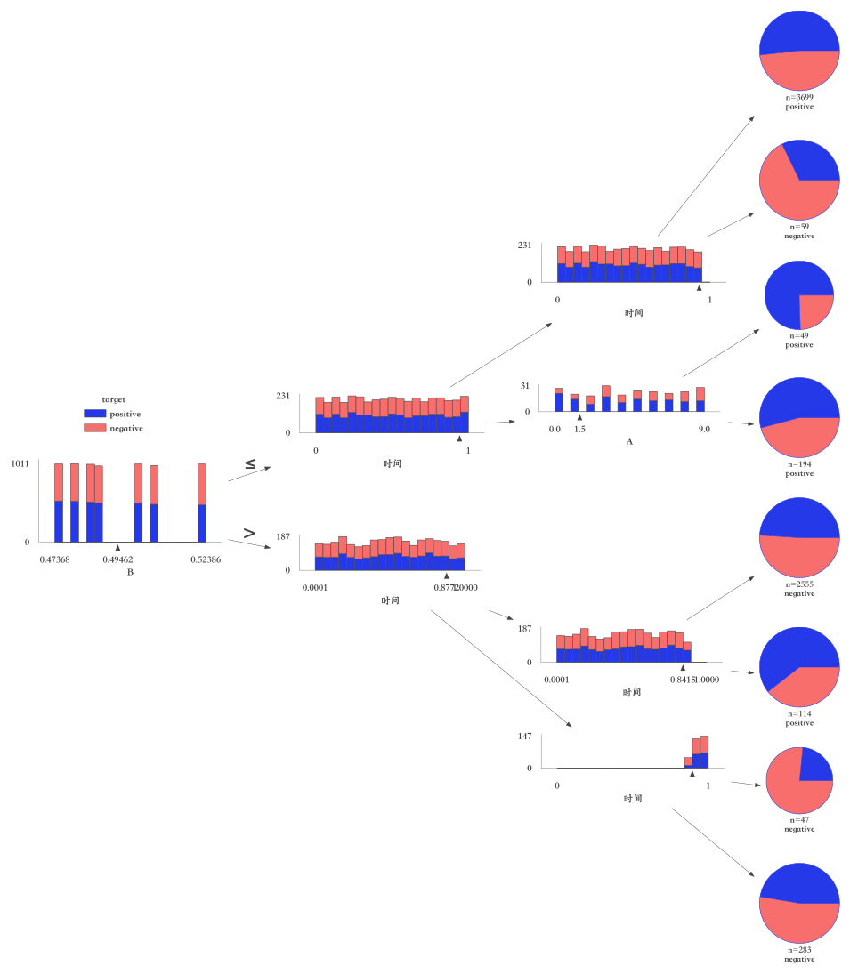

组合策略 | 命中数 | 命中率 | 好样本数 | 好样本占比 | 坏样本数 | 坏样本占比 | 坏样本率 | LIFT值 | 坏账改善 | 准确率 | 精确率 | 召回率 | F1分数 | 样本整体坏率
B > 0.4946 | 2999 | 42.84% | 1466 | 41.40% | 1533 | 44.32% | 51.12% | 103.45% | 2.58% | 51.54% | 51.12% | 44.32% | 47.48% | 49.41%
(B <= 0.4946) & (A > 8.5) | 396 | 5.66% | 186 | 5.25% | 210 | 6.07% | 53.03% | 107.32% | 0.44% | 50.93% | 53.03% | 6.07% | 10.89% | 49.41%
((B <= 0.4946) & (A <= 8.5)) & (C > 0.4941) | 1812 | 25.89% | 927 | 26.18% | 885 | 25.59% | 48.84% | 98.84% | -0.41% | 49.99% | 48.84% | 25.59% | 33.58% | 49.41%
((B <= 0.4946) & (A > 8.5)) & (B > 0.4824) | 207 | 2.96% | 93 | 2.63% | 114 | 3.30% | 55.07% | 111.45% | 0.35% | 50.89% | 55.07% | 3.30% | 6.22% | 49.41%
(B > 0.4946) & (A > 4.5) | 1496 | 21.37% | 749 | 21.15% | 747 | 21.60% | 49.93% | 101.05% | 0.29% | 50.56% | 49.93% | 21.60% | 30.15% | 49.41%
((B > 0.4946) & (A <= 4.5)) & (A > 3.5) | 343 | 4.90% | 149 | 4.21% | 194 | 5.61% | 56.56% | 114.46% | 0.75% | 51.23% | 56.56% | 5.61% | 10.21% | 49.41%
((B > 0.4946) & (A > 4.5)) & (A > 5.5) | 1191 | 17.01% | 581 | 16.41% | 610 | 17.64% | 51.22% | 103.65% | 0.75% | 51.00% | 51.22% | 17.64% | 26.24% | 49.41%

